Sheet1
인게임 UI 시스템 기획 |  |  |  |  | 작성자 전상원 |  | 작성일 08.09 | 최종 수정 08.09 16:35

개요
본 문서는 인게임에 표시될 UI 및 관련 상호작용에 대한 방향성을 나타낸 것이다.
이는 세부 사항을 고려하지 않고 이상적인 상황을 가정한 것으로, 추후 변경하여야 한다.

본문


 | 화면 구성
 | 메뉴창을 제외한 인게임의 모든 UI는 우측 UI바 위에 표시한다.

 |  | UI바
 |  | UI바는 다음과 같은 UI들을 표시하는 공간이다.

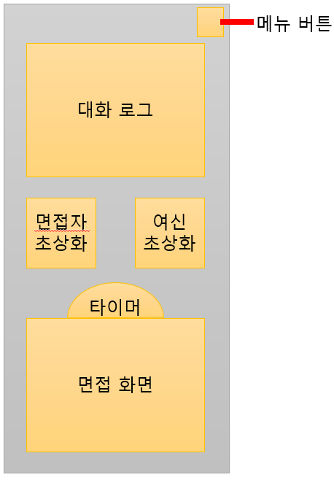
 |  |  |  |  | 종류 | 비고
 |  |  | 메뉴 버튼 |  | 버튼 | 클릭하면 메뉴창이 등장하는 버튼
 |  |  | 대화 로그 |  | 스크롤 가능한 텍스트박스 | 여신과 면접자 간 대화를 나타낼 텍스트가 출력될 공간
 |  |  | 면접자 초상화 |  | 이미지 | 현재 면접 중인 면접자 이미지
 |  |  | 여신 초상화 |  | 이미지 | 여신 이미지
 |  |  | 타이머 |  | 타이머 | 남은 시간을 나타내는 시계 모양 UI
 |  |  | 면접 화면 |  | 별도 맵 | 현재 면접 중이거나 면접 대기중인 면접자를 표현할 맵

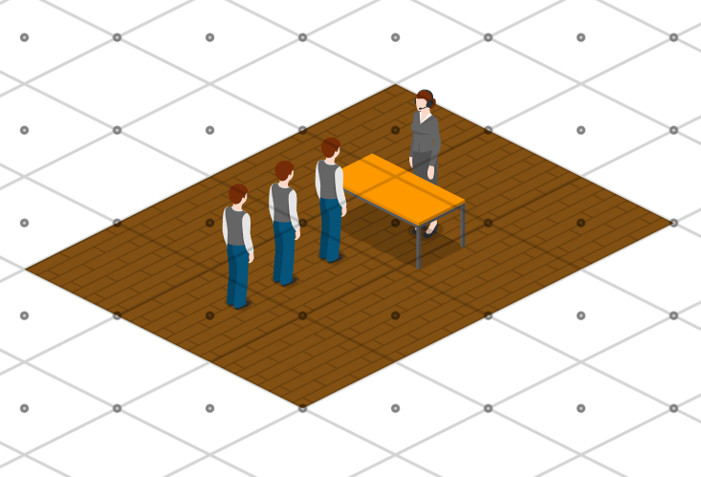
 |  |  | 면접 화면
 |  |  | 면접 화면은 현재 면접 중인 현장을 나타내는 별도의 맵 화면으로,
 |  |  | 플레이어가 NPC와 충돌해 면접을 하게 되면, 해당 NPC의 유닛이 |  |  |  |  |  |  | ※면접 과정에 대해서는 나중에 설명드리겟슴니다
 |  |  | 연출을 거쳐 면접 화면으로 이동하게 된다.
 |  |  | 면접이 끝나면 해당 NPC는 결과에 따라 맵으로 돌아가거나 사라진다.
 |  |  |  |  |  |  |  |  | (면접 화면의 예시. 우상단의 여신과 3명의 면접자가 마주하고 있다.)
 |  |  |  | 연출
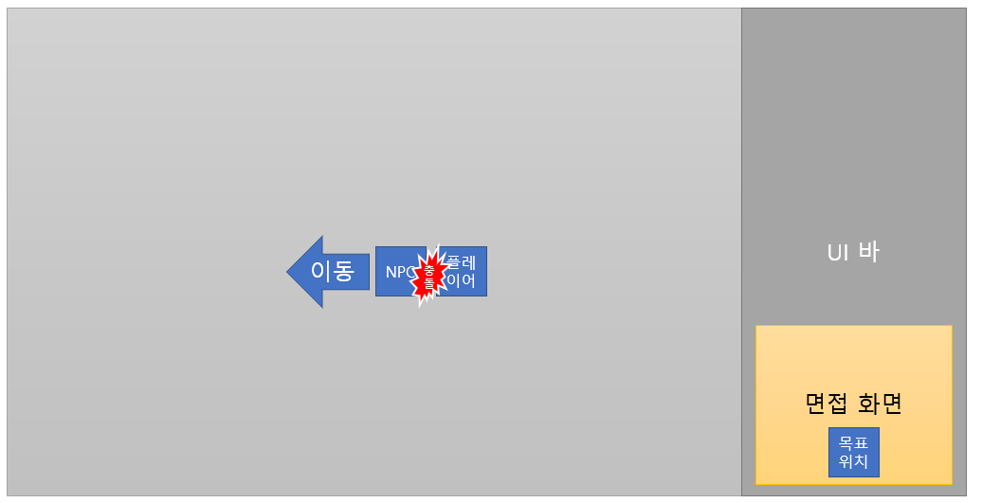
 |  |  |  | 경찰차가 아닌 NPC와 충돌이 일어나면,
 |  |  |  | 해당 유닛은 맵에서 제외되며, 스프라이트는 충돌한 방향으로 이동하기 시작한다.
 |  |  |  | 이후 스프라이트는 면접화면의 면접자 줄의 끝 칸(이하 목표 위치)를 향하여
 |  |  |  | 곡선 궤적을 그리며 이동한다.

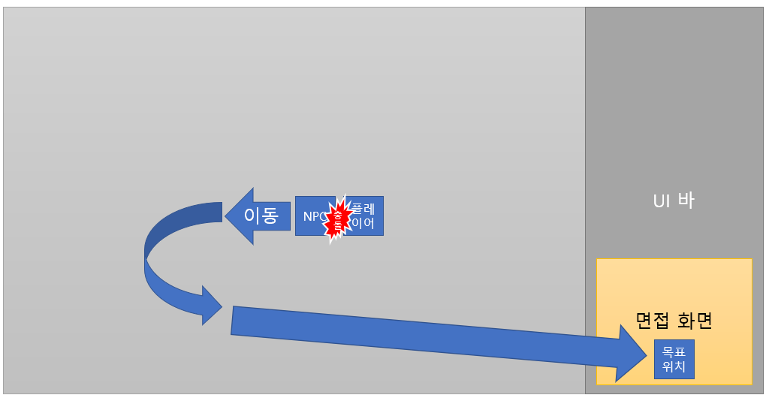
 |  |  |  | 면접 화면으로 이동하는 동안 스프라이트는 초당 n회 회전하며(기본 초당 2회)
 |  |  |  | NPC 기준 플레이어가 우측에 있었다면 반시계, 좌측이면 시계 방향으로 돈다.
 |  |  |  | 이동에는 총 n초 걸린다(기본 2.5초).

 |  |  |  | 면접 화면에서 퇴장하는 경우 유닛 주변에 이펙트가 발생하며,
 |  |  |  | 이펙트 종료 후 즉시 이동한다.
 |  |  |  | 퇴장 이펙트에 대한 자세한 내용은 관련한 다른 문서에서 설명한다.

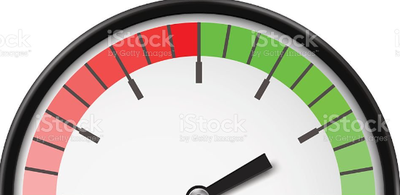
 |  |  | 타이머
 |  |  | 타이머는 남은 시간을 나타내는 반원 모양 UI다.
 |  |  | 타이머는 하단 중앙을 기준으로 회전하는 시계바늘과
 |  |  | 눈금과 배경을 표시하는 배경 이미지로 구분되며,
 |  |  | 게임의 남은 시간에 따라 시계 바늘이 회전한다. |  |  |  |  | (타이머 UI 예시 이미지)

 |  |  | 초상화
 |  |  | 초상화는 여신 및 현재 대화 중인 면접자를 표시하는 단순 이미지로,
 |  |  | 면접자에 따라 이미지를 교체하기만 한다.

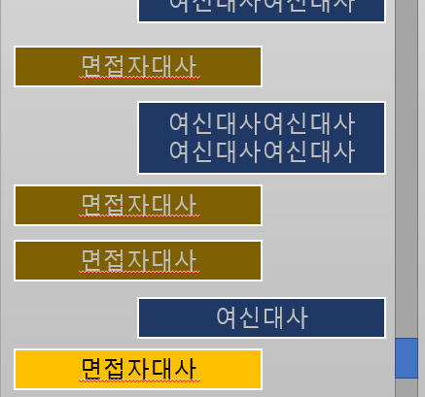
 |  |  | 대화 로그
 |  |  | 대화 로그는 면접에서 발생한 대화가 표시되는 텍스트 박스다.
 |  |  | 대화는 새로운 것이 아래에 추가되는 식으로 무한히 쌓이며, 스테이지가 시작될 때 초기화된다.
 |  |  | 대화가 창을 넘어갈 경우 스크롤 바가 생기고,
 |  |  | 핸들을 클릭&드래그하거나 또는 휠을 굴려 이전 대화를 확인할 수 있다.

 |  |  |  | 대화
 |  |  |  | 대화는 여신 또는 면접자가 하는 말을 뜻하는 객체다.
 |  |  |  | 대화는 다음과 같은 요소로 표현된다.

 |  |  |  |  | 대사
 |  |  |  |  | 대사는 해당 대화에서 출력될 텍스트를 뜻한다.
 |  |  |  |  | 대사는 n초(기본 0.2초)마다 n글자(기본 2글자)를 출력하며, 매 출력마다 효과음이 발생한다.

 |  |  |  |  | 텍스트 박스
 |  |  |  |  | 텍스트 박스는 대사가 출력될 박스다.
 |  |  |  |  | 박스는 화자별로 미리 지정된 색으로 이루어져 있으며, 가로 및 세로 크기는 대사에 맞도록 조정된다.

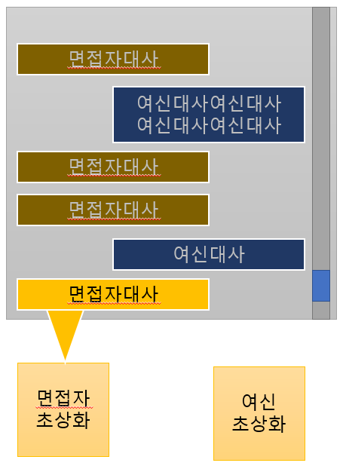
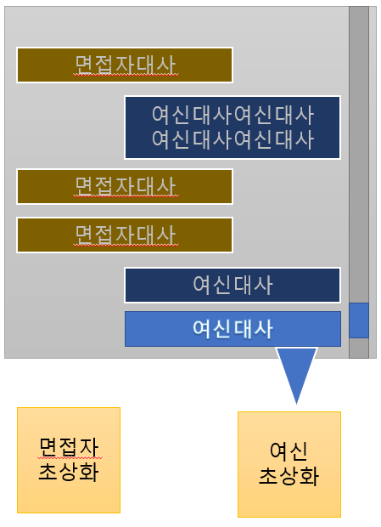
 |  |  |  |  | 화자
 |  |  |  |  | 화자는 해당 대사를 하는 인물을 뜻한다.
 |  |  |  |  | 화자가 여신일 경우 여신 초상화가 말하는 듯한 말풍선 이미지를,
 |  |  |  |  | 면접자일 경우 해당 면접자가 말하는 듯한 말풍선 이미지를 출력한다.
 |  |  |  |  | 말풍선 이미지의 색은 해당 면접자의 대사 배경색을 따라가며,
 |  |  |  |  | 대화가 종료되었을 때 사라진다.

 |  |  |  |  | 글자 및 배경색
 |  |  |  |  | 각 화자는 미리 정해진 글자색 및 배경색을 가지며, 이를 텍스트 및 텍스트 박스에 적용한다.
 |  |  |  |  | 대화가 종료되면 해당 대화를 흐리게 표현해야 하므로,
 |  |  |  |  | 각 화자는 밝은 글자색, 흐린 글자색, 밝은 배경색, 흐린 배경색의 4가지 색상값을 가지고 있어야 한다.

 |  |  |  |  | 유지 시간
 |  |  |  |  | 대화는 '진행 중인 대화'와 '종료된 대화'로 구분될 필요가 있다.

 |  |  |  |  | 진행 중인 대화란 현재 말하고 있다는 것을 표현하며, 모든 대화는 진행 중인 상태로 시작한다.
 |  |  |  |  | 대화가 완전히 출력되고 난 후 n초(대화마다 다르게 지정할 수 있어야 한다)가 지나면 다음 대화가 출력되며, 이전 대화는 종료된다.
 |  |  |  |  | 마지막 대화였다면, 다음 대화가 출력되는 대신 면접자가 퇴장한다.

 |  |  |  |  | 진행 중인 대화는 밝은 글자색과 배경색으로, 종료된 대화는 흐린 글자색과 배경색으로 나타낸다.

